매크로_설치
설계변경 '변경후 · 증감' 자동화 매크로 설치

■ 주의 : 실행 전 반드시 파일을 .xlsm 사본으로 저장하고 사본에서 진행하세요
■ 설치 순서
1. 설계변경내역서 파일 → [다른 이름으로 저장] → 'Excel 매크로 사용 통합 문서(*.xlsm)' 로 사본 저장 (원본은 보존, 사본을 열어 아래 진행)
2. A12 셀을 선택 → 수식 입력줄 안을 클릭 → Ctrl+A → Ctrl+C (셀 자체를 복사하면 따옴표가 붙으므로 반드시 수식 입력줄에서 복사)
3. Alt+F11 → [삽입] → [모듈] → Ctrl+V → Alt+F11 로 엑셀 복귀
▶ 변경후·증감 생성
4. 사본(.xlsm)에서 Alt+F8 → '버튼_만들기' 선택 → [실행] ※ 원가계산서 시트 오른쪽에 실행 버튼이 생성됩니다
5. 생성된 버튼을 클릭 (또는 Alt+F8 → '설계변경_전체생성' → [실행]) ※ 아래 파란 버튼은 안내용 그림이라 동작하지 않습니다

▼ 아래 A12 셀 하나에 매크로 코드 전체가 들어 있습니다.
Option Explicit '===================================================================== ' 설계변경 "변경후 / 증감" 구간 자동 생성 (통합 모듈) ' ' [실행 매크로] ' · 버튼_만들기 : 실행 버튼 생성 (최초 1회) ' · 설계변경_전체생성 : 3개 시트에 변경후·증감 구간 생성 ' · 버튼_삭제 : 버튼 제거 ' ' ※ 실행 전 반드시 파일 사본 저장 (관리열이 오른쪽으로 이동) ' ※ Windows Excel 전용 (VBScript.RegExp 사용) '===================================================================== Private Const SH_ITEM As String = "공종별내역서" Private Const SH_SUMM As String = "공종별집계표" Private Const SH_COST As String = "원가계산서" Private Const BTN_NAME As String = "btn_설계변경" Private Const BTN_SHEET As String = "원가계산서" Private Const BTN_GAP As Long = 2 Private Const CLR_AFTER As Long = &HF7EBDD Private Const CLR_DIFF As Long = &HD6E4FC Private Function H_QTY() As String H_QTY = "(변경후)" & vbLf & "수량" End Function Private Function H_MAT() As String H_MAT = "(변경후) 재 료 비" End Function Private Function H_LAB() As String H_LAB = "(변경후) 노 무 비" End Function Private Function H_EXP() As String H_EXP = "(변경후) 경 비" End Function Private Function H_TOT() As String H_TOT = "(변경후) 합 계" End Function Private Function H_DIF() As String H_DIF = "증 감" End Function Private Function H_UP() As String H_UP = "단 가" End Function Private Function H_AMT() As String H_AMT = "금 액" End Function Private Function H_CST() As String H_CST = "(변경후) 금 액" End Function Private Function H_CDF() As String H_CDF = "증 감" End Function Public Sub 설계변경_전체생성() Dim calcSave As XlCalculation On Error GoTo EH If MsgBox("변경후·증감 구간을 생성합니다." & vbLf & vbLf & _ "파일 사본을 저장하셨습니까?", vbYesNo + vbQuestion, "설계변경 생성") <> vbYes Then Exit Sub calcSave = Application.Calculation Application.Calculation = xlCalculationManual Application.ScreenUpdating = False Call 내역서_생성 Call 집계표_생성 Call 원가계산서_생성 Application.Calculation = calcSave Appli

사용방법 예시
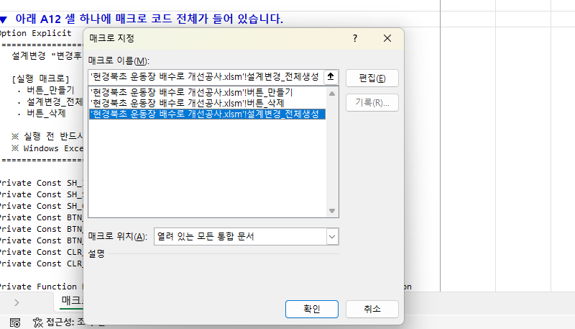
STEP 1. .xlsm 사본으로 저장 [파일] → [다른 이름으로 저장]에서 파일 형식을 'Excel 매크로 사용 통합 문서(*.xlsm)'로 바꿔 저장합니다. 원본은 그대로 두고, 저장된 사본을 열어 진행하세요.

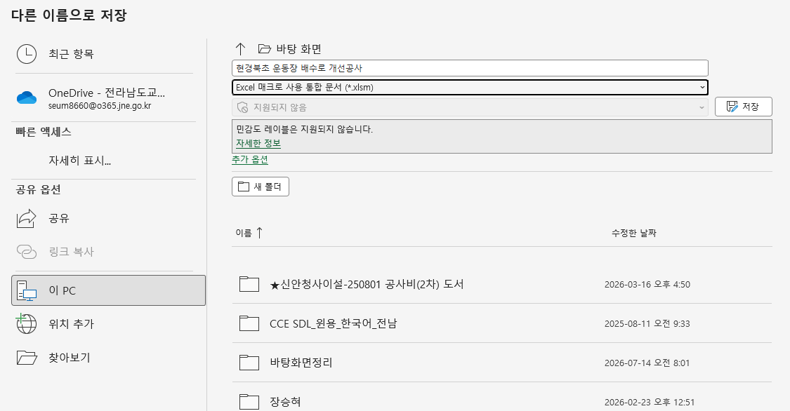

STEP 2. 매크로 코드 복사 [매크로_설치] 시트의 A12 셀을 클릭 → 위쪽 수식 입력줄 안을 한 번 더 클릭 → Ctrl+A → Ctrl+C. ※ 셀 자체를 복사하면 따옴표가 붙습니다.

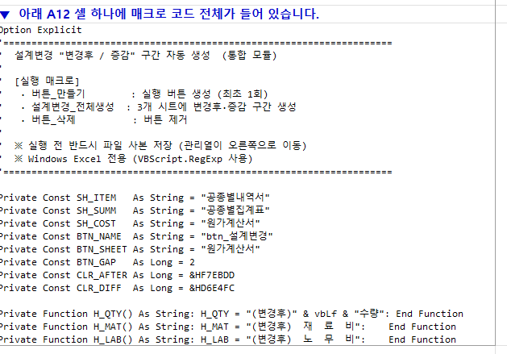

STEP 3. 모듈 만들기 사본 파일에서 Alt+F11 (VBA 편집기) → 상단 [삽입] → [모듈] 을 선택합니다.

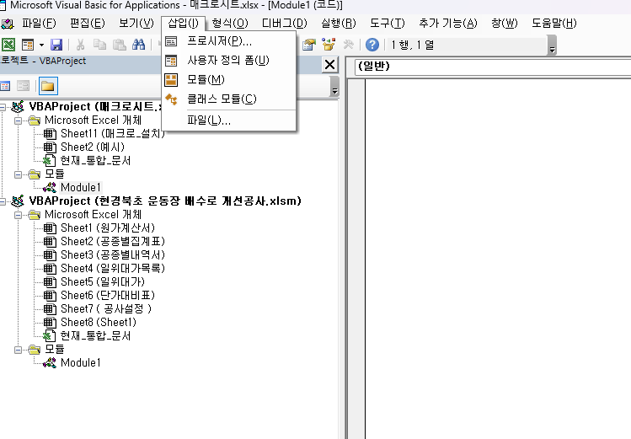

STEP 4. 코드 붙여넣기 새로 생긴 Module1 의 오른쪽 빈 코드창을 클릭하고 Ctrl+V 로 붙여넣습니다. → Alt+F11 로 엑셀로 복귀.

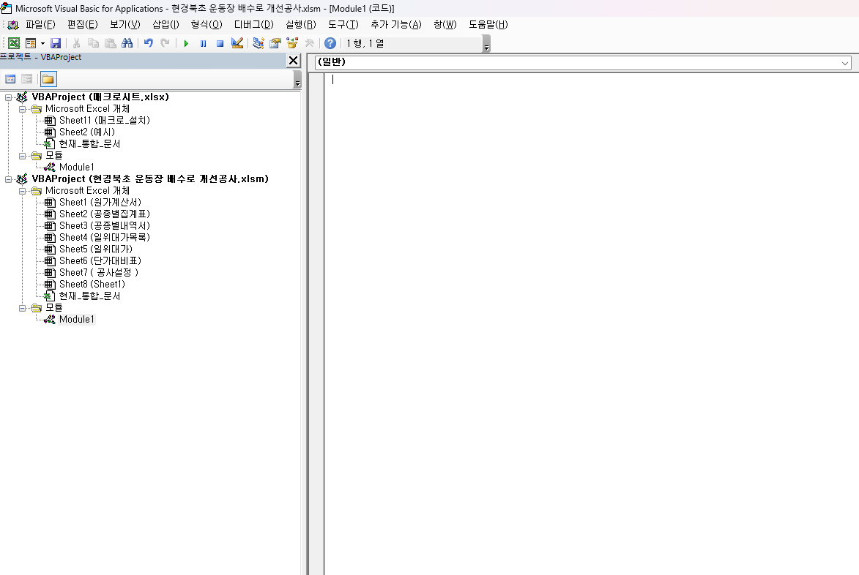

STEP 5. 버튼에 매크로 지정 파란색 실행 버튼 위에서 마우스 우클릭 → [매크로 지정(N)...] 을 선택합니다.

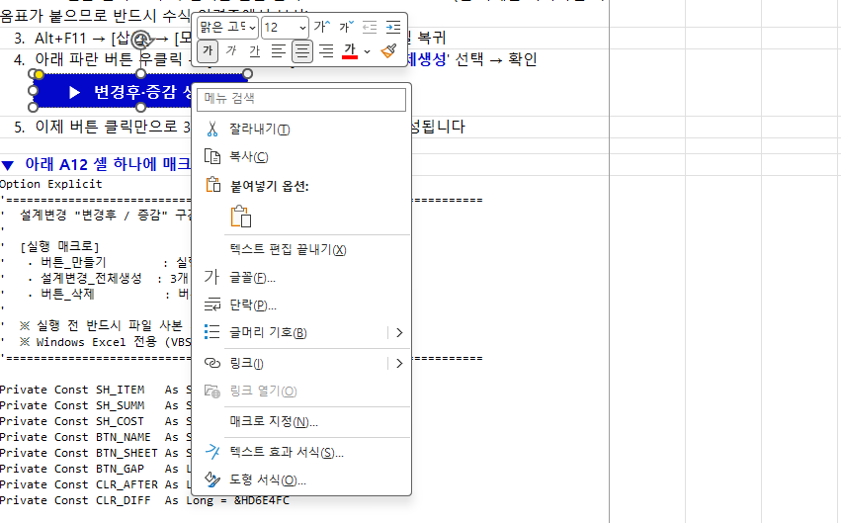

STEP 6. 매크로 선택 후 실행 목록에서 '설계변경_전체생성' 을 선택하고 [확인]. 이후 버튼을 클릭하면 공종별내역서·집계표·원가계산서 3개 시트에 변경후·증감 구간이 생성됩니다.

